상품제안서
오로라 밀크글라스 바닐라옐로우 250ml | 상품코드: S30513

 |  |  |  |  |  |  | 02-713-8555 | www.synergygift.co.kr
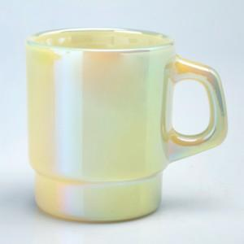

【상세/제작정보】

【인쇄/포장옵션】 | 실크 / 1p 무지케이스

【공급단가】 | 수량 | 50~ | 100~ | 500~ | 1,000~ | 2,000~
*VAT별도 | 단가 | 9,810원 | 9,280원 | 8,830원 | 8,600원 | 8,450원

【상품 URL】 | https://www.synergygift.co.kr:443/src/goods_detail.php?gdno=30513

